Chi tiết địa chất
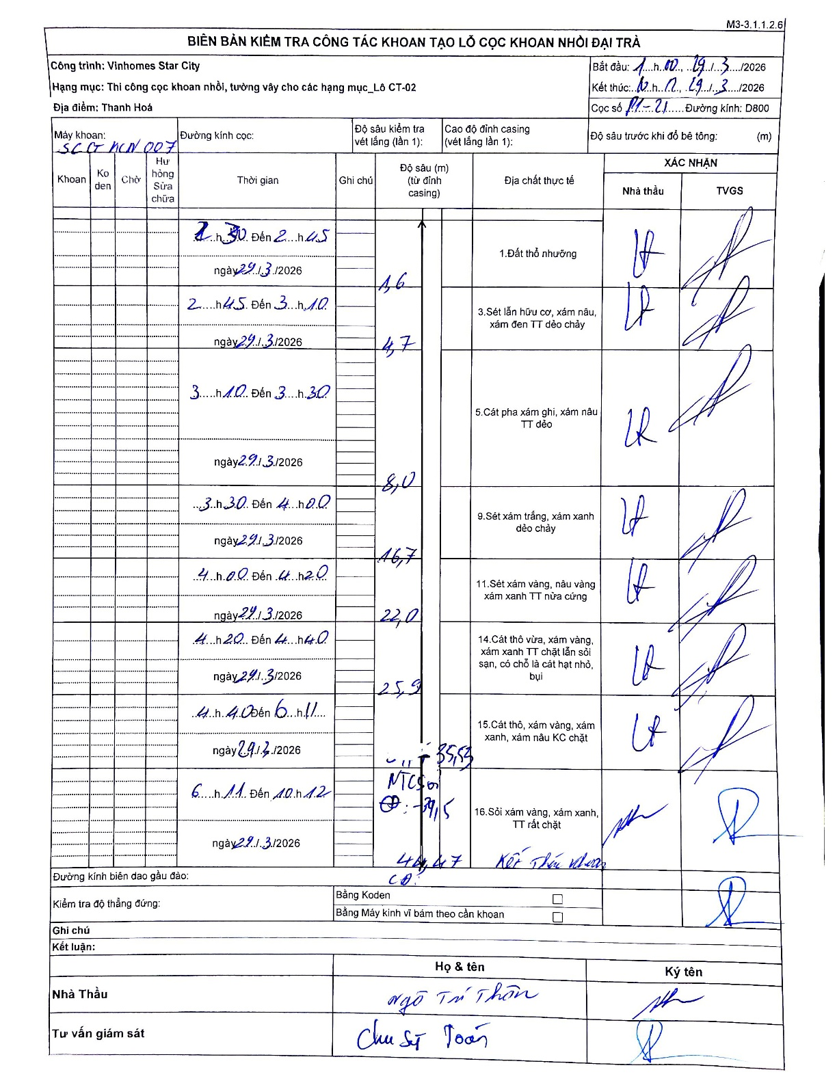
Dự án | Star City Thanh Hóa
Hạng mục | Thi công cọc khoan nhồi, tường vây cho các hạng mục_Lô CT-02
Tên bộ phận | Lô CT-02
Số hiệu cọc | P1-21
Tên Máy khoan | SGC-KCN0007
Đường kính | D800
Bắt đầu thi công | 11:00 29/03/2026
Kết thúc thi công | 12:12 29/03/2026

Địa chất TT | Đường kính | Mô tả lớp thiết kế | Từ (h) | Đến (h) | Cao độ từ | Cao độ đến | T.Gian (h) | Dài (m) | V (m/h) | Ghi chú
1.Đất thổ nhưỡng | D800 | Đất thổ nhưỡng | 11:30 29/03/2026 | 11:45 29/03/2026 | -0.71 | -1.6 | 0.25 | 0.89 | 3.56 | Chiều dài tính từ đáy casing (giả định casing 0.71m). 1.6 - 0.71 = 0.89m
2 | D800 | Sét lẫn hữu cơ, xám nâu, xám đen TT dẻo chảy | 11:45 29/03/2026 | 13:10 29/03/2026 | -1.6 | -4.7 | 1.42 | 3.1 | 2.19
3 | D800 | Cát pha xám ghi, xám nâu TT dẻo | 13:10 29/03/2026 | 13:30 29/03/2026 | -4.7 | -8 | 0.33 | 3.3 | 9.9
4 | D800 | Sét xám trắng, xám xanh dẻo chảy | 13:30 29/03/2026 | 14:00 29/03/2026 | -8 | -16.7 | 0.5 | 8.7 | 17.4
5 | D800 | Sét xám vàng, nâu vàng xám xanh TT nửa cứng | 14:00 29/03/2026 | 14:20 29/03/2026 | -16.7 | -22 | 0.33 | 5.3 | 15.9
6 | D800 | Cát thô vừa, xám vàng, xám xanh TT chặt lẫn sỏi sạn, có chỗ là cát hạt nhỏ, bụi | 14:20 29/03/2026 | 14:40 29/03/2026 | -22 | -25.9 | 0.33 | 3.9 | 11.7
7 | D800 | Cát thô, xám vàng, xám xanh, xám nâu KC chặt | 14:40 29/03/2026 | 16:11 29/03/2026 | -25.9 | -35.53 | 1.52 | 9.63 | 6.35
8 | D800 | Sỏi xám vàng, xám xanh, TT rất chặt | 16:11 29/03/2026 | 22:12 29/03/2026 | -35.53 | -44.47 | 6.02 | 8.94 | 1.49 | Kết thúc khoan

ẢNH BIÊN BẢN GỐC

